Grille
 |  |  |  |  | OUTIL METHODOLOGIQUE D'AIDE A L'ELABORATION DES MODES OPERATOIRES (MO)*

Nom de l'entreprise |  |  |  |  | Nom de l'utilisateur de l'outil
Empoussierement |  |  | 1 |  | Référence du MO
Processus mis en œuvre |  |  |  |  | Commentaires
Numéro du processus
Durée prévisible de l'intervention |  |  | 1 |  | Date de l'utilisation de l'outil
Cet outil a été réalisé avec la collaboration du Ministère du travail, de l'INRS. Il a pour objet de vérifer l'ensemble des élèments que doit contenir un MO (Cocher et renseigner uniquement les cellules grisées).
Textes | Guides | Désignation |  |  | Précisé dans le MO | Non précisé | V/AV | Observations | Précisions
RENSEIGNEMENTS GENERAUX
R. 4412-146 |  | Avis a priori du médecin, du CHSCT ou à défaut des DP sur le mode opératoire (MO) lors de son élaboration et de toute modification |  | demandé |  |  | 1 |  | L'avis du CHSCT ou à défaut des DP reste en vigueur jusqu'à la mise en application du CSE (Comité social et économique).
 |  | Transmission du mode opératoire (MO) : |  | demandé
R. 4412-147 Note DGT du 5/12/17 |  | Après son élaboration et de toute modification : - à l'inspecteur du travail territorialement compétent de votre entreprise - au service prévention de votre Carsat - à l'OPPBTP le cas échéant |  | demandé |  |  | 1
 |  | Avant la première mise en œuvre : - à l'inspecteur du travail territorialement compétent du lieu de l'intervention - au service prévention de la Carsat du lieu de l'intervention - à l'OPPBTP le cas échéant |  | demandé |  |  | 1
R. 4412-148 |  | Lorsque la durée de l'intervention est supérieure à 5 jours : - à l'inspecteur du travail territorialement compétent du lieu de l'intervention - au service prévention de la Carsat du lieu de l'intervention - à l'OPPBTP le cas échéant
Arrêté du 23 février 2012 (Art. 2 5°) |  | Nom du rédacteur du MO |  | demandé |  |  | 1 |  | Vérifier que ce dernier a suivi la formation "encadrement technique" et est à jour de son recyclage.
 |  | Le rédacteur du MO a suivi la formation encadrement technique sous-section 4 ou mixte |  | demandé |  |  | 1
 |  | Nom de l'entreprise et coordonnées |  | demandé |  |  | 1
 |  | Certification de l'entreprise (non obligatoire pour la sous-section 4)
 |  | Coordonnées du responsable de l'intervention (téléphone portable pour joindre le responsable)
 |  | Nom et coordonnées du service de santé au travail, de l'inspection du travail…
 |  | Nom du Donneur d'ordre (et coordonnées)
 |  | Nom du Coordonnateur SPS le cas échéant (et coordonnées)
 |  | Nom du Maître d'œuvre (et coordonnées)
RENSEIGNEMENTS SUR L'INTERVENTION SI LA DUREE DES TRAVAUX EST SUPERIEURE A 5 JOURS
R. 4412-148 (1) |  | Lieu (adresse exacte de l'intervention)
R.4412-148 (2) |  | Localisation de la zone à traiter : |  |  | - | - | 0 |  | Description du lieu de l'intervention, joindre : schémas, plans, croquis, photos pour illustrer la zone de travail et les matériaux contenant de l'amiante (MCA) à traiter Exemple : pour les terres amiantifères se référer INRS ED 6142
 |  | Intervention réalisée à l'intérieur d'un immeuble, d'une installation industrielle…
 |  | Intervention réalisée en milieu extérieur
 | ED6142 | Autres (cas particulier)
R. 4412-97 et 148 (3) |  | Rapport de repérage amiante : - Rapport de repérage avant travaux (RAT) - Dossier Technique amiante (DTA), - Rapports de repérage avant démolition, - Dossier amiante parties privatives - DAPP, - Ou tout document équivalent |  |  |  |  |  |  | 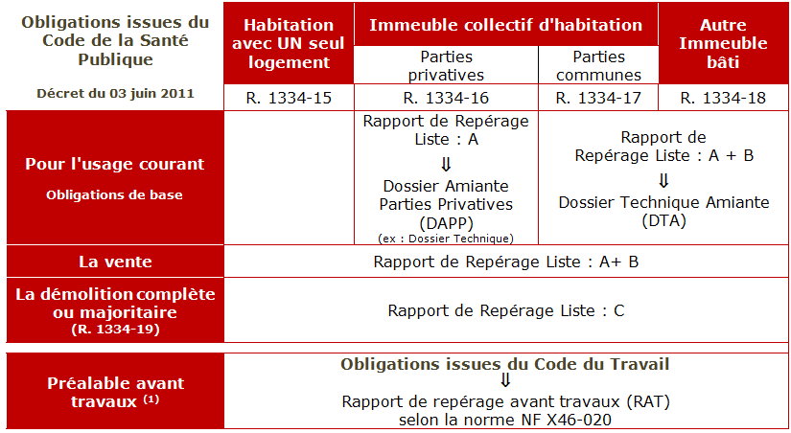 A titre d'exemple pour les immeubles bâtis :
R. 4412-148 (2) |  | Description de l'environnement où les travaux sont réalisés (ex.: magasin dans une galerie commerciale, signalement et inaccessibilité du chantier, coactivité…)
R. 4412-148 (1) |  | Date de commencement de l'opération
 |  | Durée probable de l'opération
R. 4412-117, 148 (4) et R 4624-22 et 28 Arrêté du 23 février 2013 |  | Liste récapitulative, en annexe du MO, des travailleurs susceptibles d'être affectés mentionnant |  |  |  |  |  |  | 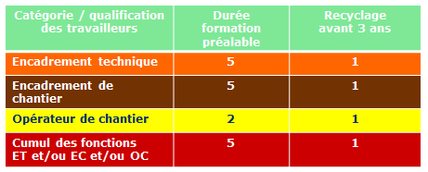
 |  | Date de délivrance des attestations de compétence de la formation
 |  | Date de suivi individuel renforcé (visite médicale)
 |  | Noms des SST (sauveteurs secouristes du travail) + date de validité de leur formation
RENSEIGNEMENTS SUR L'EVALUATION
R.4412-145 (1) |  | Nature de l'intervention |  | demandé |  |  | 1 |  | Décrire les travaux qui seront effectués sur les matériaux, les équipements et les articles susceptibles d'émettre des fibres d'amiante.
R. 4412-145 (2) |  | Matériaux concernés |  | demandé |  |  | 1 |  | Préciser le type, la quantité, la surface, la longueur, le nombre de pièces, l'état de conservation…
R. 4412-145 (4) |  | Descriptif des méthodes de travail et moyens techniques mis en œuvre : |  | demandé |  |  | 1 |  | 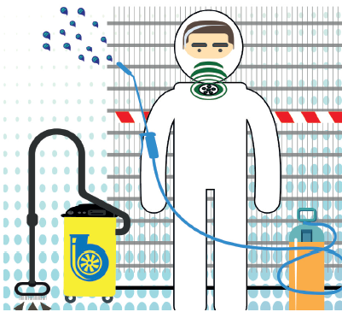 Un processus correspond au tryptique : - matériau amianté concerné - technique de l'intervention - moyens de protection collective (MPC)
R.4412-99,108,109, 111 et 145 (4) |  | Les méthodes de travail et moyens de travail mis en œuvre sont adaptés pour éviter la dispersion de fibres. (Lorsque la phase préparatoire est émissive, indiquer les modalités de prévention mises en œuvre) |  | demandé |  |  | 1 |  | Vérifier si le choix de la méthode correspond à la moins émissive grace aux moyens de protection collective : 1) Abattage des poussières 2) Aspiration des poussières à la source 3) Sédimentation continue des fibres en suspension dans l'air
R.4412-98, 100 à 106 et 145 (3) |  | Evaluation du niveau d'empoussièrement mis en œuvre par l'estimation et le contrôle du niveau d'empoussièrement : 1, 2 ou 3 |  | demandé | - | - | 1 |  | EvR : Evaluation des risques
 |  | Est-ce que le niveau d'empoussièrement estimé du processus considéré est issu de campagnes : Carto ou autres bases de données existantes ? (L'utilisateur doit s'assurer que le processus et les condions de mises en oeuvre sont strictement identiques à ceux choisis pour la référence) |  | demandé
 |  | Est-ce que le niveau d'empoussièrement est issu d'une base de données : Scolamiante ou autres bases de données fiables… ? (L'utilisateur doit s'assurer que le processus mis en œuvre est strictement identique à celui issu des données) |  | demandé
 |  | Est-ce que le choix des MPC et EPI a été réalisé selon l'EvR dûment justifiée ? (NB : En l'absence d'un niveau d'empoussièrement pour la 1ère mise en oeuvre, se baser sur un niveau maximal n'est pas systématique. Celui-ci dépend de l'EvR) |  | demandé
 |  | Est-ce qu'un premier mesurage a été réalisé (ou est prévu) lors de sa première mise en oeuvre ? |  | demandé
 |  | Est-ce que le niveau d'empoussièrement est (ou sera) validé une fois par an a minima ? |  | demandé
 |  | Eléments de contrôle du respect de la VLEP (8h) (ex. : Note technique INRS HST n°231 de juin 2013, outil méthodologique CARSAT et DIRECCTE des Pays de la Loire) |  | demandé |  |  | 1 |  | Prélèvements individuels réalisés en situations significatives d'exposition en intégrant les différentes phases opérationnelles
R.4412-124 |  | Modalités de protection de l'environnement du chantier : Recours à un organisme accrédité si des mesures réglementaires sont réalisées |  | demandé |  |  | 1 |  | L'intervention réalisée doit garantir le non dépassement du seuil fixé par le code de santé publique (CSP) dans l'environnement de l'intervention. Le cas échéant, il faudra prévenir les autorités compétentes (donneur d'ordre et préfet) du dépassement. | TRUE
R.4412-111, 145 (6) Arrêté du 07 mars 2013 Note DGT du 18/10/15 |  | Caractéristiques des équipements de protection individuelle (EPI) adaptés au niveau d'empoussièrement : |  | demandé | - | -
 | ED6247 | Vêtement de protection à usage unique avec capuche de type 5 |  | demandé |  |  | 1
 |  | Gants étanches aux particules et compatibles avec l’activité exercée |  | demandé |  |  | 1
 |  | Bottes décontaminables ou sur-chaussures à usage unique |  | demandé |  |  | 1
 | ED6273 | Type d'appareils de protection respiratoire : |  | demandé | - | -
 |  | FFP3 à usage unique (admis uniquement pour des opérations de niveau 1 inférieures à 15 minutes) |  | non autorisé |  |  | 0
 |  | Demi masque ou masque complet avec filtres P3 |  | demandé
 |  | TM2P à ventilation assistée avec filtres P3 |  | demandé
 |  | TH3P à ventilation assistée avec filtres P3 |  | demandé
 |  | TM3P à ventilation assistée (débit > 160 /min) avec filtres P3 |  | possible
 |  | Adduction d'air (débit > 300 l/min…) |  | possible
 |  | Vêtement de protection ventilé étanche |  | possible
R.4412-108, 145 (6) Arrêté du 08 avril 2013 |  | Caractéristiques des équipements de protection collective (EPC) adaptés au niveau d'empoussièrement : |  | demandé | - | - | 1
 |  | Les surfaces, les structures et les équipements sont décontaminables |  | demandé
 |  | Film de propreté sur les surfaces, les structures et les équipements non décontaminables et susceptibles d'être pollués |  | demandé |  |  | 1
 |  | Isolement de la zone de travail (séparation physique…)
 |  | Calfeutrement de la zone de travail (neutralisation et obturation des dispositfs de ventilation, des ouvertures…)
 |  | Protection de la séparation physique, des structures, des équipements non décontaminables |  |  | - | -
 |  | Dispositif de protection (film de propreté : résistant et étanche )
 |  | Dispositif de protection doublé (film de propreté : résistant et étanche )
 |  | Fenêtre de visualisation aménagée dans le confinement Sauf impossibilité technique justifiée dans le MO
R. 4412-145 (7) R.4412-109 (4) R.4412-96 (3) Arrêté du 7 mars 2013 (Art.5) | ED6244 | Procédure de décontamination des personnes et des équipements établie avec : |  | demandé |  |  | 1 |  | Les procédures de décontamination sont à moduler selon le niveau d'empoussièrement. Exemple : Une UMD à trois compartiments avec douche(s) peut permettre à l'entreprise de répondre à cette exigence.
 |  | Moyens de décontamination appropriés au niveau d'empoussièrement du/des processus mis en œuvre |  | demandé |  |  | 1
 |  | Douchage des équipements de protection individuelle |  | demandé |  |  | 1
 |  | Douchage des appareils de protection respiratoire |  | demandé |  |  | 1
 |  | Douchage d'hygiène |  | demandé |  |  | 1
R.4412-121 à 123 et 145 (8) | ED6028 | Procédure de gestion des déchets établie avec : |  | demandé |  |  | 1 |  | Précision : aucun déchets de matériaux amiantés ne peut être éliminé en ISDI (installation de stockage de déchets inertes)
 |  | Ramassage et évacuation au fur et à mesure |  | demandé |  |  | 1
 |  | Conditionnement, manutention, étiquetage |  | demandé |  |  | 1
 |  | Stockage inaccessible aux tiers |  | demandé |  |  | 1
 |  | Transport, élimination vers filière autorisée |  | demandé |  |  | 1
R. 4412-118, 119 et 145 (9) |  | Organisation du travail adaptée |  | demandé | - | -
 |  | Durée de chaque vacation (≤2h30) |  | demandé |  |  | 1 |  | La durée doit intégrer le temps d'habillage et de décontamination
 |  | Durée maximale quotidienne des vacations (≤ 6h00) |  | demandé |  |  | 1 |  | Préciser le nombre de vacation quotidienne ainsi que la durée des pauses entre les vacations.
 | DMT 69 TL21 | Prise en compte des conditions climatiques (courbe de MEYER INRS) |  |  |  |  |  |  | Tenir compte de la pénibilité (posture, effort). Pour consulter la courbe de Meyer, se référer à www.inrs.fr
R. 4412-112 |  | Signalement et innacessibilité du chantier |  | demandé |  |  | 1 |  | L’employeur doit prendre toutes mesures pour rendre inaccessible les lieux de l'opération et mettre en œuvre une signalétique indiquant : - le niveau d’empoussièrement estimé - les EPI obligatoires
R. 4412-39, 116 et 145 (5) | ED6027 | Notices de postes |  | demandé |  |  | 1 |  | Régles d'hygiène, consignes d'emploi des EPC, des EPI par poste de travail, risques…
R. 4412-145 (6) | ND2137 | Bilan aéraulique prévisionnel pour les travaux sous confinement |  |  |  |  |  |  | Cf. : outils méthodologiques Carsat et Direccte des Pays de la Loire
 |  | Travaux ne nécessitant pas d'être réalisés sous confinement (NB : le bilan aéraulique pour l'UMD est obligatoirement fourni par le constructeur)
NOMBRE DE POINTS A VERIFIER VOIRE A MODIFIER : |  |  |  |  |  |  | 32
(*) : Cet outil découle de la réglementation en vigueur et s'appuie sur les éléments techniques issus des guides de prévention INRS ED6027, ED6142, ED6244, ED6262... disponibles sur www.inrs.fr

